Hoja3
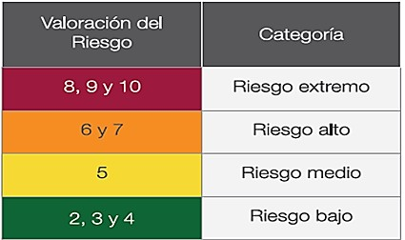
Tabla 3 - Valoración del Riesgo
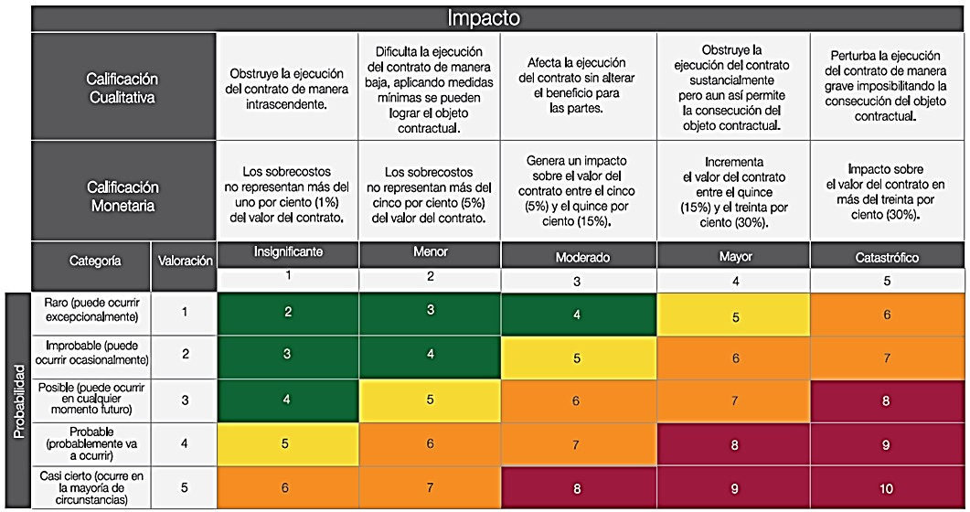

(d) Finalmente, la valoración completa del Riesgo permite establecer una categoría a cada uno de ellos para su correcta gestión:

Tabla - Categoría del Riesgo

